Statistiques
Statistiques Qualité Cognitive et Physique des Pièces PFFV des Kits de Montage des Systèmes du véhicule STUF'2020-Invictus

Statut | La Mache Laser | Boisard | La Mache Prod | Alpen'tech | Centrale
Pas de MEP | 12 | 0 | 0 | 0 | 2
MEP en cours | 4 | 1 | 0 | 0 | 1
MEP terminée à vérifier | 21 | 0 | 0 | 0 | 0
MEP validée | 20 | 0 | 0 | 0 | 0
En production | 0 | 12 | 8 | 7 | 7
Production terminée | 0 | 0 | 0 | 0 | 0
Pièce vérifiée | 2 | 0 | 11 | 0 | 0
En kit de montage/soudées sur le chassis | 132 | 1 | 4 | 0 | 0

BOISARD
Entreprise/Partenaire :
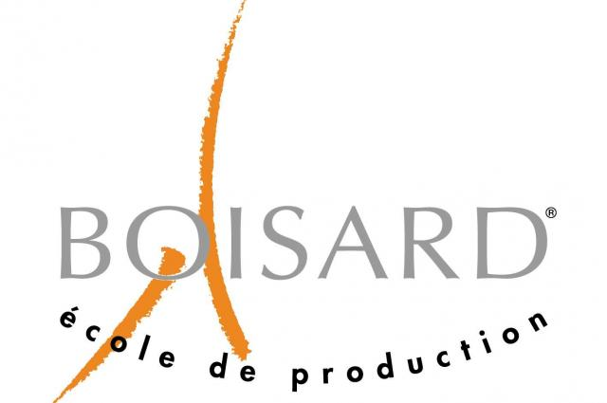
 |  |  |  | Téléphone | E-mail |  |  | Date d'envoi vague 1 | 2020-01-05
 |  | Responsable EPSA: | Martin Kawczynski | 0781101687 | martin.kawczynski@ecl18.ec-lyon.fr |  |  | Date d'envoi vague 2 | 2020-05-12
 |  | Contact partenaire: | Phillipe Passalacqua | 0472056844 | PPASSALACQUA@ecoleboisard.com
 |  |  | Arnaud Desjonqueres | 0472056830 | ADESJONQUERES@ecoleboisard.com

Localisation | Matériaux | Nomenclature | Description | Quantité | Volume enveloppe (en mm) | Opérations | Nuances | Statut | Responsable | verif | Vague | à souder
LASMECA | ACIER | ST_06001 | Pivot de direction | 1 | D32x56 | Tournage | S235 | En production | Sébastien | Martin | 1
LASMECA | ACIER | ST_06002 | Manchon de direction - intérieur | 1 |  | Tournage | S235 | En kit de montage/soudées sur le chassis | Sébastien | Martin | 1 | oui
LASMECA | ALUMINIUM | SU_10002 | front upper Arm bracket | 2 |  | Fraisage | 7075 T6 | En production | MJT | Martin | 1
LASMECA | ALUMINIUM | SU_11002 | rear upper arm bracket | 2 |  | Fraisage | 7075 T6 | En production | Enzo | Martin | 1
LASMECA | ALUMINIUM | SU_10005 | track rod bracket | 2 | 30x57x24 | Fraisage | 7075 T6 | MEP en cours | Michele | Martin | 1
LASMECA | ALUMINIUM | WT_02003 | inner bearing washer | 4 |  | Tournage | 2017 T4 | En production | Raphaël | Martin | 2
Motorisation | ALUMINIUM | EN_06001 | Porte excentrique gauche | 1 |  | Fraisage | 7075 T6 | En production | Vincent | Martin | 2
Motorisation | ALUMINIUM | EN_06002 | Porte excentrique droit | 1 |  | Fraisage | 7075 T6 | En production | Vincent | Martin | 2
LASMECA | ALUMINIUM | SU_11001 | upright (rear) | 1+1 | 249x155x40 | Tournage/Fraisage | 7075 T6 | En production | Michele | Martin | 1
LASMECA | ALUMINIUM | WT_02001 | hub (front) | 2 | D124x111 | Tournage/Fraisage | 7075 T6 | En production | Michele | Martin | 1
LASMECA | ALUMINIUM | SU_10001 | upright (front) | 1+1 | 265x134x40 | Tournage/Fraisage | 7075 T6 | En production | Michele | Martin | 1
LASMECA | ALUMINIUM | WT_03001 | hub (rear) | 2 | D124x102 | Tournage/Fraisage | 7075 T6 | En production | Michele | Martin | 1
LASMECA | ACIER | SU_14008 | y stop | 4 |  | Fraisage | 2017 T4 | En production | robin | Martin | 2
LASMECA | ALUMINIUM | SU_14007 (SU_15007) | brushing support | 4 |  | Tournage/Fraisage | 2017 T4 | En production | Jodie | Martin | 2

Coordonnées fournisseur : | SISO |  | https://www.siso.fr

AQUACUT

Entreprise/Partenaire :

 |  |  |  |  |  | Téléphone | E-mail
 |  |  | Responsable EPSA:
 |  |  |  | Maxime Proriol |  | 0637499240 | maxime.proriol@ecl17.ec-lyon.fr
 |  |  |  | Frédéric Claude |  | 09 61 55 45 92 | aquacut@orange.fr

 |  |  |  |  | ICO | 1

Localisation | Matériaux | Description | Quantité | Dimensions du brut (en mm) | Opérations | Nuances | Statut | Responsable
AERO | carbone-mousse-carbone | Endplates arrière | 2 | NC | Découpage eau | - | Pas de MEP | TMN
AERO | carbone-mousse-carbone | Endplates avant extérieures | 2 | NC | Découpage eau | - | Pas de MEP | TMN
AERO | carbone-mousse-carbone | Endplates avant intérieures | 2 | NC | Découpage eau | - | Pas de MEP | TMN
AERO | Aluminium | aluminium truss | 2 | NC | Découpage eau | 7075 t6 | Pas de MEP | TMN

Machines : | Découpe jet d'eau abrasif
 | 4000x2000mm
Fichiers : | Envoyer dxf des pièces regroupé par matière et épaisseur sur le fichier dxf
 | Laisser 5mm entre chapes pièces et 10mm sur les bords

BERY INOX
Entreprise/Partenaire :

 |  |  |  |  |  | Téléphone | E-mail
 |  |  | Responsable EPSA: | Mathieu Jacquet |  | 0649510651 | mathieu.jacquet@ecl18.ec-lyon.fr
 |  |  |  | Sylvain Bery

 |  |  |  |  | ICO | 3

Localisation | Matériaux | Description | Quantité | Dimensions du brut (en mm) | Opérations | Nuances | Statut | Responsable
MOTORISATION | Aluminium | Soudure carter d'huile | 1 | NC | Soudure |  | Pas de MEP
MOTORISATION | Aluminium | Soudure réservoir de carburant | 1 | NC | Soudure |  | Pas de MEP
MOTORISATION | Aluminium | Soudure vase d'expension | 1 | NC | Soudure |  | Production terminée
MOTORISATION | Aluminium | Soudure chape radiateur | 1 | NC | Soudure |  | Production terminée
AERO | Aluminium | soudure profils aéro | n | NC | Soudure |  | Pas de MEP
AERO | Acier | soudure profils aéro | n | NC | Soudure |  | Pas de MEP

